상품제안서
상클레르 70폴리체크실버 | 상품코드: S07744

 |  |  |  |  |  | 02-713-8555 | www.synergygift.co.kr
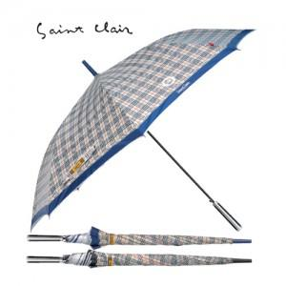

【상세/제작정보】 | ★한정수량 특가안내 ★ 특가행사 가격으로 판매되는 가격이며 500개이상 주문시 특가로 판매되고있습니다. 500개이상 주문시 추가할인해드립니다.

【인쇄/포장옵션】 | 실크 / 포장불가능

【공급단가】 | 수량 | 100~ | 500~ | 1,000~ | 3,000~
*VAT별도 | 단가 | 7,020원 | 6,760원 | 6,500원 | 6,240원

【상품 URL】 | https://www.synergygift.co.kr:443/src/goods_detail.php?gdno=6687

